상품제안서
25절 스프링 와이비투톤 다이어리 | 상품코드: S48484

 |  |  |  |  |  |  | 02-713-8555 | www.synergygift.co.kr
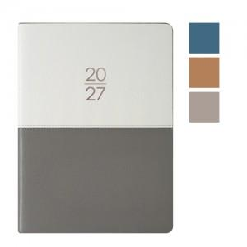

【상세/제작정보】

【인쇄/포장옵션】 | 불박, 금박, 은박 / 포장불가능

【공급단가】 | 수량 | 50~ | 100~ | 500~ | 1,000~ | 3,000~
*VAT별도 | 단가 | 9,620원 | 9,140원 | 8,550원 | 8,400원 | 8,250원

【상품 URL】 | https://www.synergygift.co.kr:443/src/goods_detail.php?gdno=48484

